야근택시 정산서
화면명 |  | 야근택시 정산서 | 화면영문명 | ReqOvertimeTaxi
화면URL |  | http://ekp.smiledev.net/eNovator/GSWF/WebPage/ApprovalForms/ApprovalFormCtrl.aspx?formLang=&rqPage=&formID=52&FormFileName=/Storage/GSWF/eNovForms/ko/ReqOvertimeTaxi_005.htm&originpid=&adjunctDeptCd=
진입경로 |  | 전자결재 > 결재문서작성 > 총무 > 야근택시 정산서
화면설명 |  | 야근택시 정산서를 작성 할 수 있는 화면

1
2
3
4
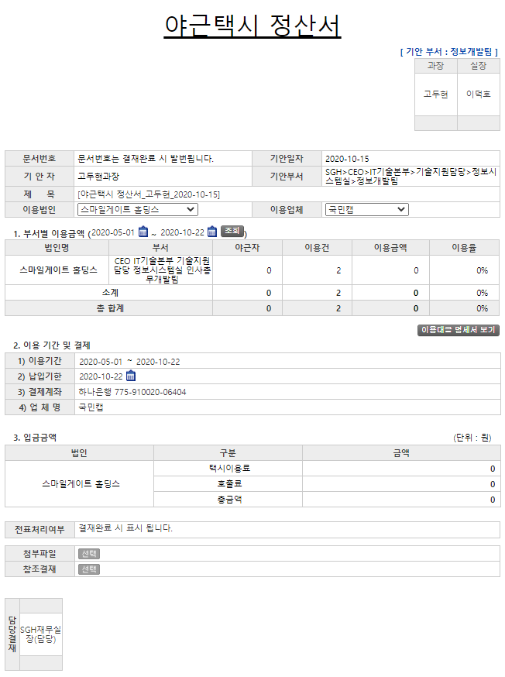 |  |  |  |  |  |  | 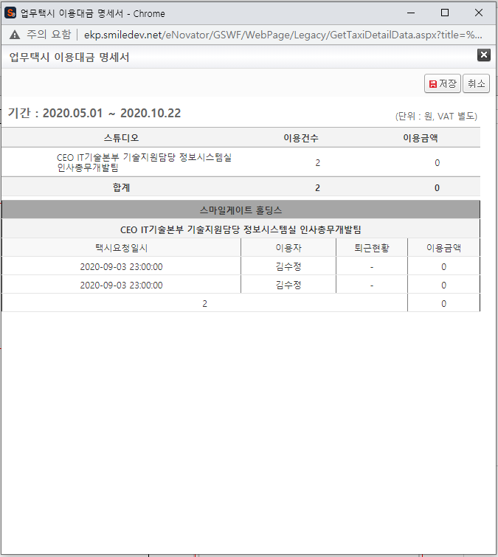
 |  |  |  |  |  |  | 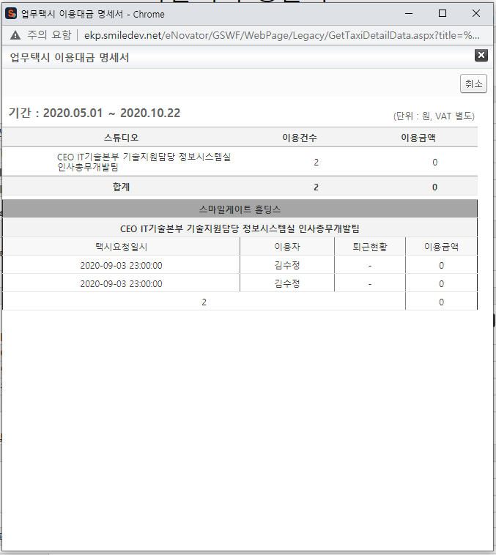
주요 기능정의
 | 기능명 | 기능설명 |  |  | 함수명
1 | 이용법인 | 이용법인 선택 |  |  | fnSetCompDesc
2 | 부서별 이용금액 | 부서별 이용금액 기간조회 |  |  | GetLegacyData
3 | 이용업체 | 이용업체 선택 |  |  | fnSetInit
4 | 이용대금 명세서 보기 | 부서별 이용대금 명세서 조회 |  |  | GetLegacyData
주요 메소드 정의
호출Controller |  | 메소드명 | 메소드 설명
 | GetLegacyData.aspx | GetEmpInfo | ERP시스템에서 로그인 사용자 정보 가져오기 |  |  | mode : GetEmpInfo | SGERP | SG_SHRIFEmpInQuery
1 |  | GetComCdAll | 사용자 기준 업체 이용가능 법인명 가져오기 |  |  | mode : GetComCdAll | SGERP | SG_SAPIFCashBankAccQuery
3 |  | GetCustNo | 이용업체 코드와 법인코드로 계좌정보 가져오기 |  |  | mode : GetComCdAll | EKPGW | up_TBoard_Get_COMPANY_ALL_LIST
추가사항(기타 사항을 자유롭게 기재)

중석식 내역조회
화면명 |  | 업무택시 이용대금 명세서 기간조회 | 화면영문명 | GetTaxiDetailData
화면URL |  | http://ekp.smiledev.net/eNovator/GSWF/WebPage/Legacy/GetTaxiDetailData.aspx?title=%uC5C5%uBB34%uD0DD%uC2DC%20%uC774%uC6A9%uB300%uAE08%20%uBA85%uC138%uC11C&sDate=2020-01-01&eDate=2020-10-23&type=%uC785%uB825&ComCD=H0000000&CustGubun=1
진입경로 |  | 전자결재 > 결재문서작성 > 총무 > 야근택시 정산서 > 부서별 이용금액 기간 조회
화면설명 |  | 야근택시 부서별 이용금액을 기간 설정 후 조회하고 이용대금 명세서를 저장 할 수 있는 화면

3
4
1
2
< 부모창 > - 부서별 이용금액 내역

주요 기능정의
 | 기능명 | 기능설명 |  |  | 함수명
1 | 저장 | 명세서의 내용을 부모창 부서별 이용금액 내역에 출력 |  |  | fnSave
2 | 취소 | 팝업 닫기 |  |  | fnClose
3 | 이용요약 내역 | 부서별 택시이용 요약내역 리스트
4 | 이용상세 내역 | 부서별 택시이용 상세내역 리스트

주요 메소드 정의
호출Controller |  | 메소드명 | 메소드 설명
3 | LegacyFunction.cs | GetTMSSummaryTaxiList | 부서별 택시이용 요약내역 리스트 |  |  | mode : GetTMSSummaryTaxiList | RealTMS | EA_SelectPostTaxiList
4 |  | GetTMSTaxiList | 부서별 택시이용 상세내역 리스트 |  |  | mode : GetTMSTaxiList | RealTMS | EA_SelectTaxiList
추가사항(기타 사항을 자유롭게 기재)

중석식 상세내역 보기
화면명 |  | 업무택시 이용대금 명세서 상세내역 | 화면영문명 | GetTaxiDetailData
화면URL |  | http://ekp.smiledev.net/eNovator/GSWF/WebPage/Legacy/GetTaxiDetailData.aspx?title=%uC5C5%uBB34%uD0DD%uC2DC%20%uC774%uC6A9%uB300%uAE08%20%uBA85%uC138%uC11C&sDate=2020-01-01&eDate=2020-10-23&type=%uC870%uD68C&ComCD=H0000000&CustGubun=1
진입경로 |  | 전자결재 > 결재문서작성 > 총무 > 야근택시 정산서 > 이용대금 명세서 조회
화면설명 |  | 이용대금 명세서를 조회 할 수 있는 화면

2
3
1

주요 기능정의
 | 기능명 | 기능설명 |  |  | 함수명
1 | 취소 | 팝업 닫기 |  |  | fnClose
2 | 이용요약 내역 | 부서별 택시이용 요약내역 리스트
3 | 이용상세 내역 | 부서별 택시이용 상세내역 리스트

주요 메소드 정의
호출Controller |  | 메소드명 | 메소드 설명
2 | LegacyFunction.cs | GetTMSSummaryTaxiList | 부서별 택시이용 요약내역 리스트 |  |  | mode : GetTMSSummaryTaxiList | RealTMS | EA_SelectPostTaxiList
3 |  | GetTMSTaxiList | 부서별 택시이용 상세내역 리스트 |  |  | mode : GetTMSTaxiList | RealTMS | EA_SelectTaxiList
추가사항(기타 사항을 자유롭게 기재)

